Titel
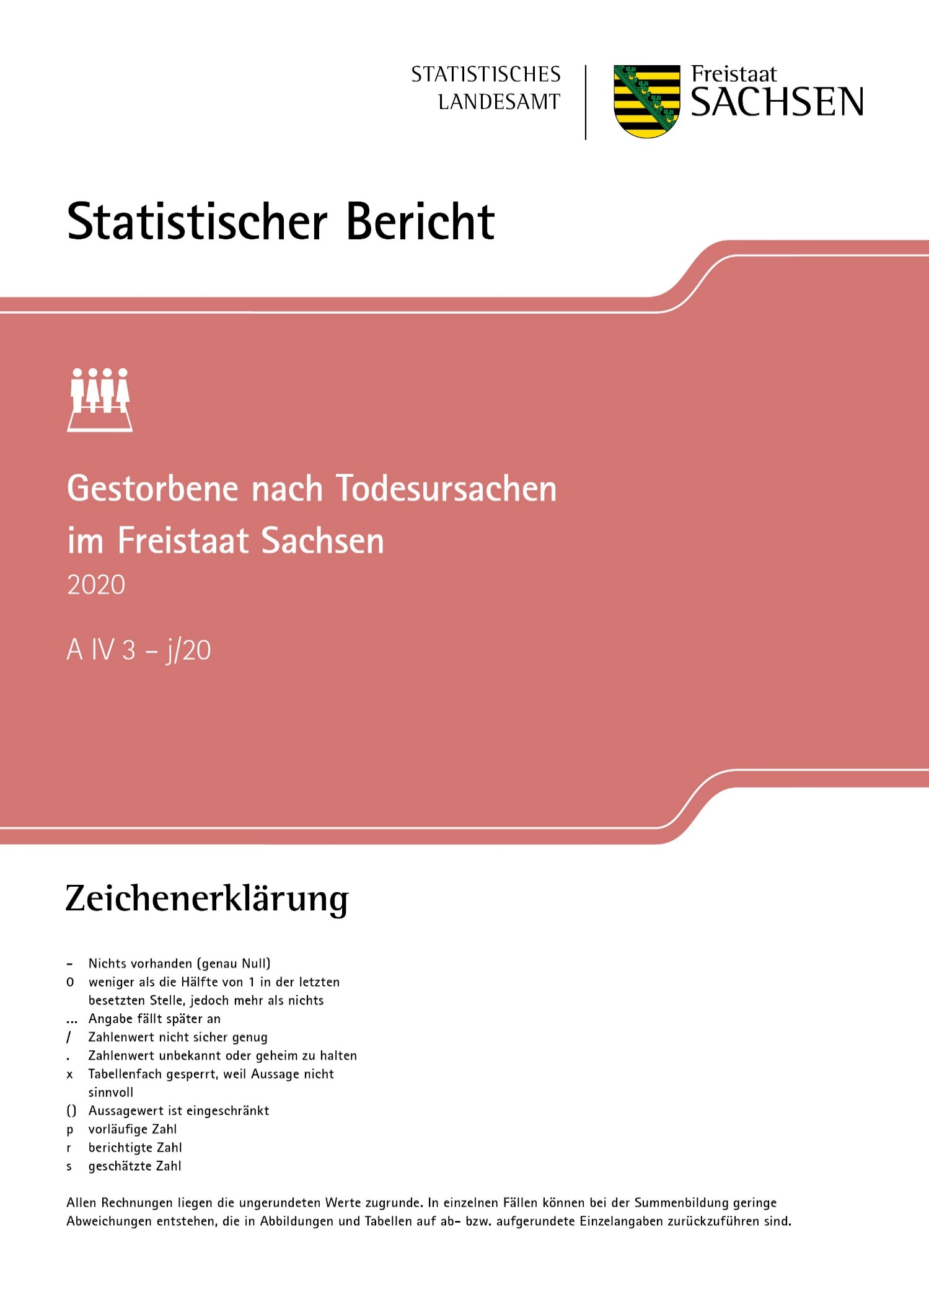
Inhalt
Impressum

Impressum
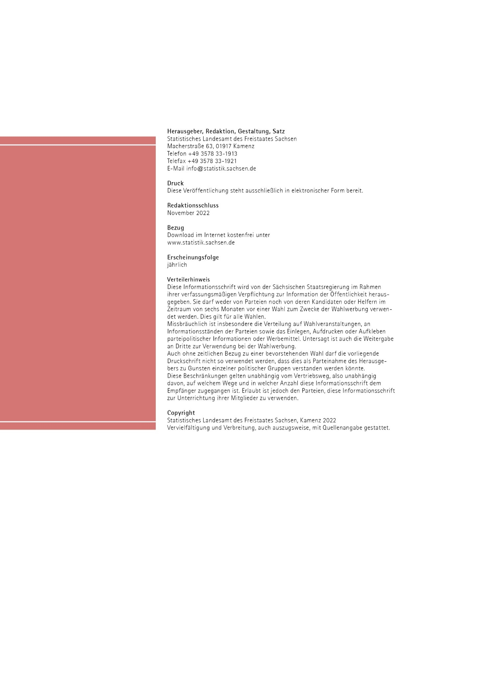
Inhalt

A1
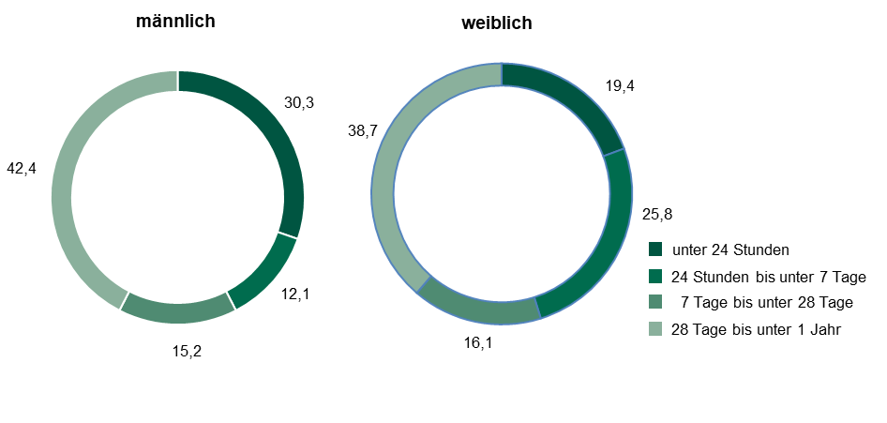
Inhalt

Abb. 1 Gestorbene Säuglinge im Freistaat Sachsen 2020 nach Geschlecht und Lebensdauer
in Prozent

A3
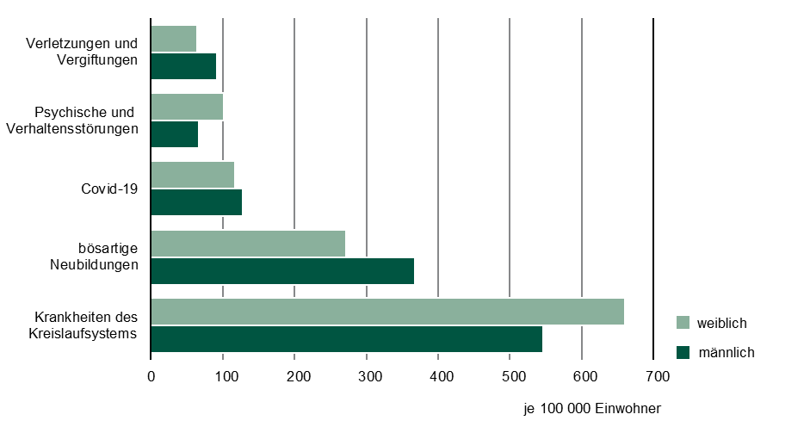
Inhalt

Abb. 3 Gestorbene je 100 000 Einwohner im Freistaat Sachsen 2020 nach ausgewählten Todesursachen
und Geschlecht

A4
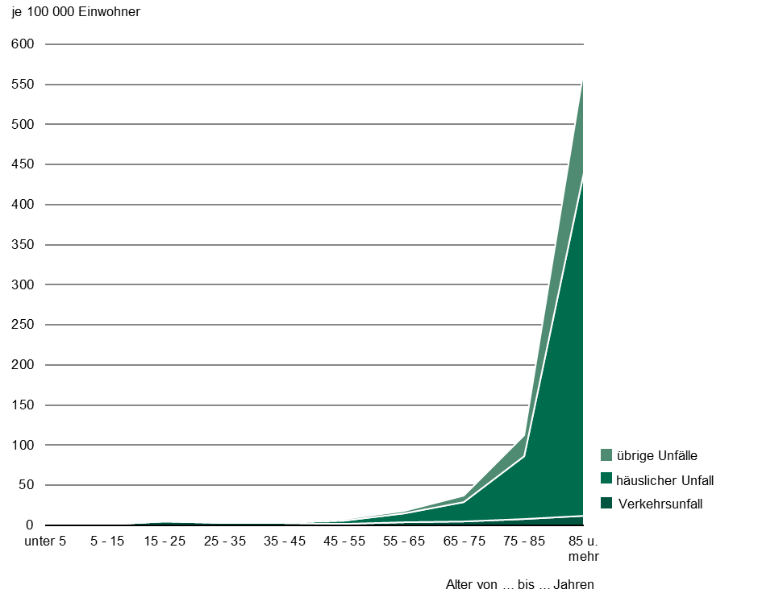
Inhalt

Abb. 4 Gestorbene durch Unfälle je 100 000 Einwohner im Freistaat Sachsen 2020 nach Unfallart
und Altersgruppen

